Índex
 |  | Gestió de Canvis
 |  | Telèfon: 935574250
 |  | gestio.canvis.ctti@pautic.gencat.cat

FORMULARI SOL·LICITUD DE
DESPLEGAMENT RPA
(Versió 1.0)

Podeu accedir a les diferents parts del formulari de creació des dels següents enllaços o directament
des de les pestanyes del full excel:

NOM D'APLICACIÓ: | 3525 Plataforma Transversal RPA

Dades Contacte
Planificació
Recursos
Req. especials

Paquet
Cua
Plantilles
Productor

Carpeta
Credencial
Rutes
Consumidor

Dades de Contacte
 |  |  | Gestió de Canvis
 |  |  | Telèfon: 935574250
 |  |  | gestio.canvis.ctti@pautic.gencat.cat

DADES DE CONTACTE

1. RESPONSABLE DE SOLUCIÓ DEL DEPARTAMENT

 | Client (Departament):

 | Nom responsable:

 | Telèfon de contacte: | e-mail:

2. CONTACTE TÈCNIC DE SUPORT

 | Nom Empresa:

 | Persona de contacte:

 | Telèfon de contacte: | e-mail:

3. BACK UP PERSONA DE CONTACTE

 | Persona de contacte:

 | Telèfon de contacte: | e-mail:

 | Persona de contacte:

 | Telèfon de contacte: | e-mail:
 | Persona de contacte:

 | Telèfon de contacte: | e-mail:

Índex

Paquet
Artefacte | Valor
Codi font (Git SIC) | Indicar URL i versió
Diseny técnic SDD | Indicar URL i versió
Joc de proves | Indicar URL i versió
Paquet a desplegar | Indicar URL i versió
Entorn
Tenant
Tiquet Remedy
Tipus

*La versió de project.json del codi del GIT ha de coincidir amb la del paquet a desplegar
**Els camps amb color de lletra vermella són camps obligatoris

Índex

Carpeta
Artefacte | Valor | Descripció / Us
Ruta Carpeta | Ex: ATC/Notificacions/Massives
Usuaris | Ex:PSP0275
Robot | EX:ATC2RPAW10-R1

*Els camps amb color de lletre vermella són camps obligatoris
**Els usuaris a assignar a la carpeta hauran d'estar donats d'alta amb el rol corresponent

Índex

Planificació
Artefacte | Valor | Descripció /Us
Name | S_AAA_XXX | Perquè s'utilitza
Process Name | Productor / Consumidor
Job priority | Inherited
Runtime license | Production (Unattendend)
Timezone | UTC+1
Planificació
Adicional | Ex: Disable trigger at (dia/hora)

Paràmetre | Valor | Descripció / Us
Ex: numMaxElements | Ex:nnn | Ex: Control del nombre màxim d'elemnts a tractar.

*Els camps amb color de lletra vermella són camps obligatoris

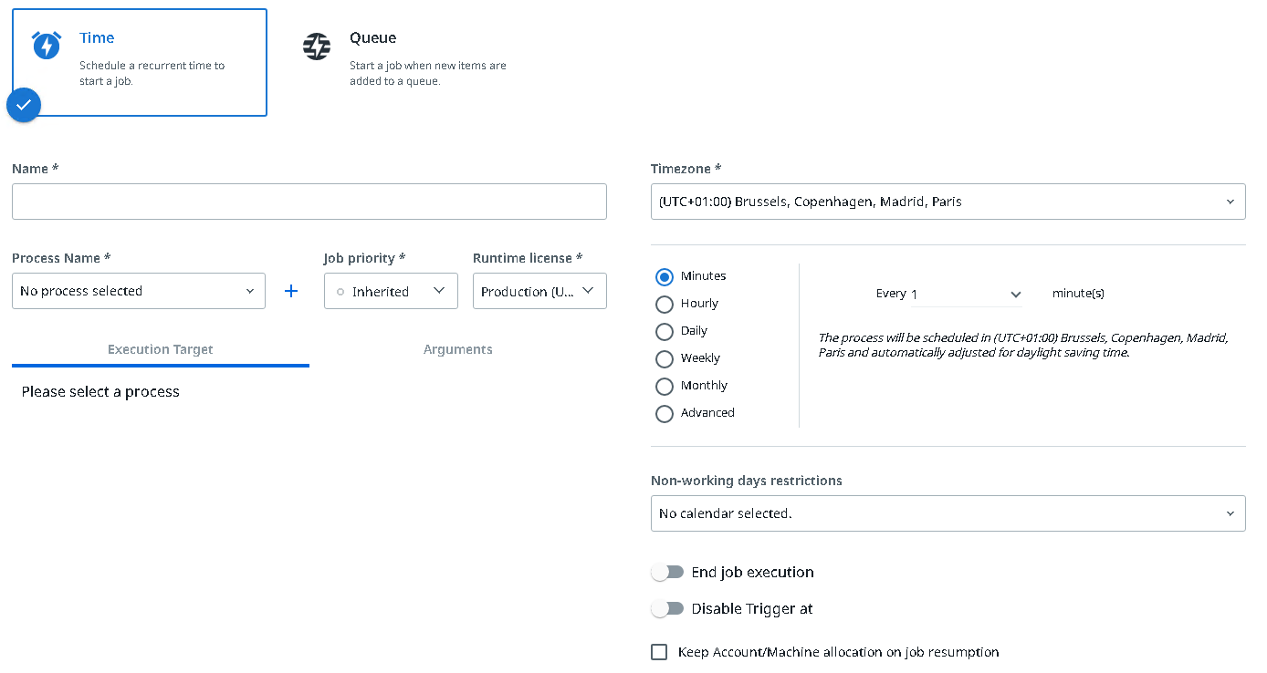

Índex

Cua
Aretefacte | Valor | Descripció /Us
Name | Q_AAA_XXX | Perquè s'utilitza la cua
AutoRetry
Max # of retries | nnn
Adicionals
Name | Q_AAA_XXX | Perquè s'utilitza la cua
AutoRetry
Max # of retries | nnn
Adicionals
Name | Q_AAA_XXX | Perquè s'utilitza la cua
AutoRetry
Max # of retries | nnn
Adicionals
*Els camps amb color de lletra vermella són camps obligatoris
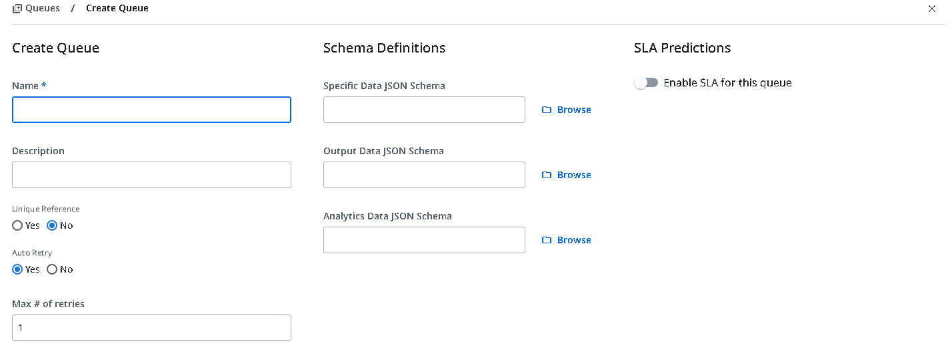

Índex

Credencial
Artefacte | Valor | Descripció /Us
Asset name |  | Perquè s'utilitza la credencial
Descripció
Username
Password
Asset name |  | Perquè s'utilitza la credencial
Descripció
Username
Password
Asset name |  | Perquè s'utilitza la credencial
Descripció
Username
Password

*Els camps amb color de lletra vermella són camps obligatoris

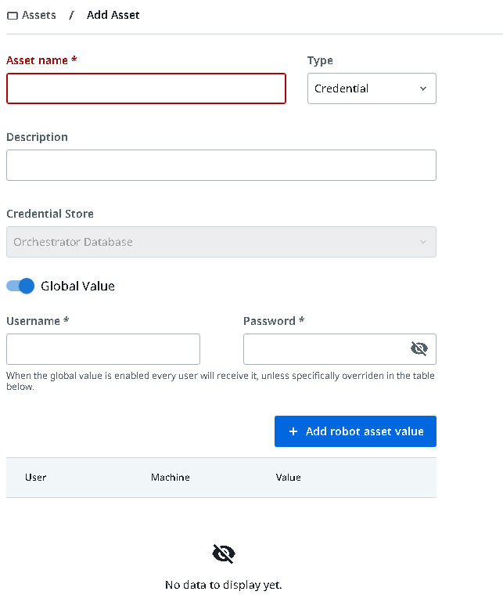

Índex

Recursos
Nom del asset | Tipus | Valor | Descripció /Us
A_AAA_XXX |  | Valor de l'asset | Perquè s'utilitza l'asset

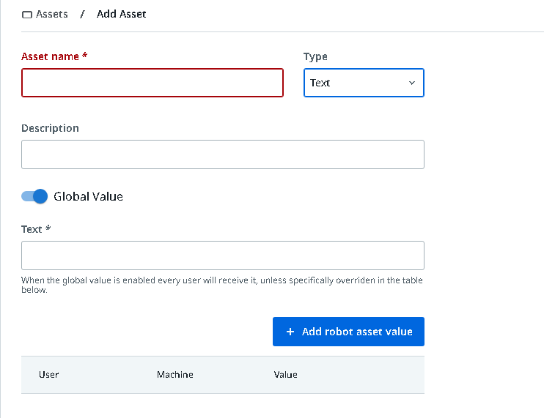

Índex

Plantilles
Ruta de la plantilla | Descripció / Us
\\XXX\.. | Descripicó de perque s'usa aquesta plantilla

Índex

Rutes
Ruta | Descripció / Us
\\XXX\... | Rutes que usa l'automatisme, tant compartides com locals (screenshots, generació d'informes, etc.)
\\XXX\... | Ruta del report

Índex

Req. especials
Configuració especial de l'estació de treball (robot)
Ex: Certificat, Outlook instal·lat
Ruta del report

Índex

Productor
Aretefacte | Valor | Descripció
Nom Proces | RPA_AAA_ | Ex:El productor carrega els elements de la extracció del BI
Nom Planificació | S_AAA_XXX
Horari | HH:MM | Ex:Horar de Dilluns a divendres
Volumetria prevista | nnn casos
Temps mitja execució | nnnminuts

Índex

Consumidor
Aretefacte | Valor | Descripció
Nom Proces | RPA_AAA_ | Ex:El productor carrega els elements de la extracció del BI
Nom Planificació | S_AAA_XXX
Horari | HH:MM | Ex:Horar de Dilluns a divendres
Volumetria prevista | nnn casos
Temps mitja execució maquina |  | Ex: 1 maquina , 4h, 150 elements
Numero de maquines | n
Temps mitja per element | mm minuts | Ex: 2 min

Índex

